Forside
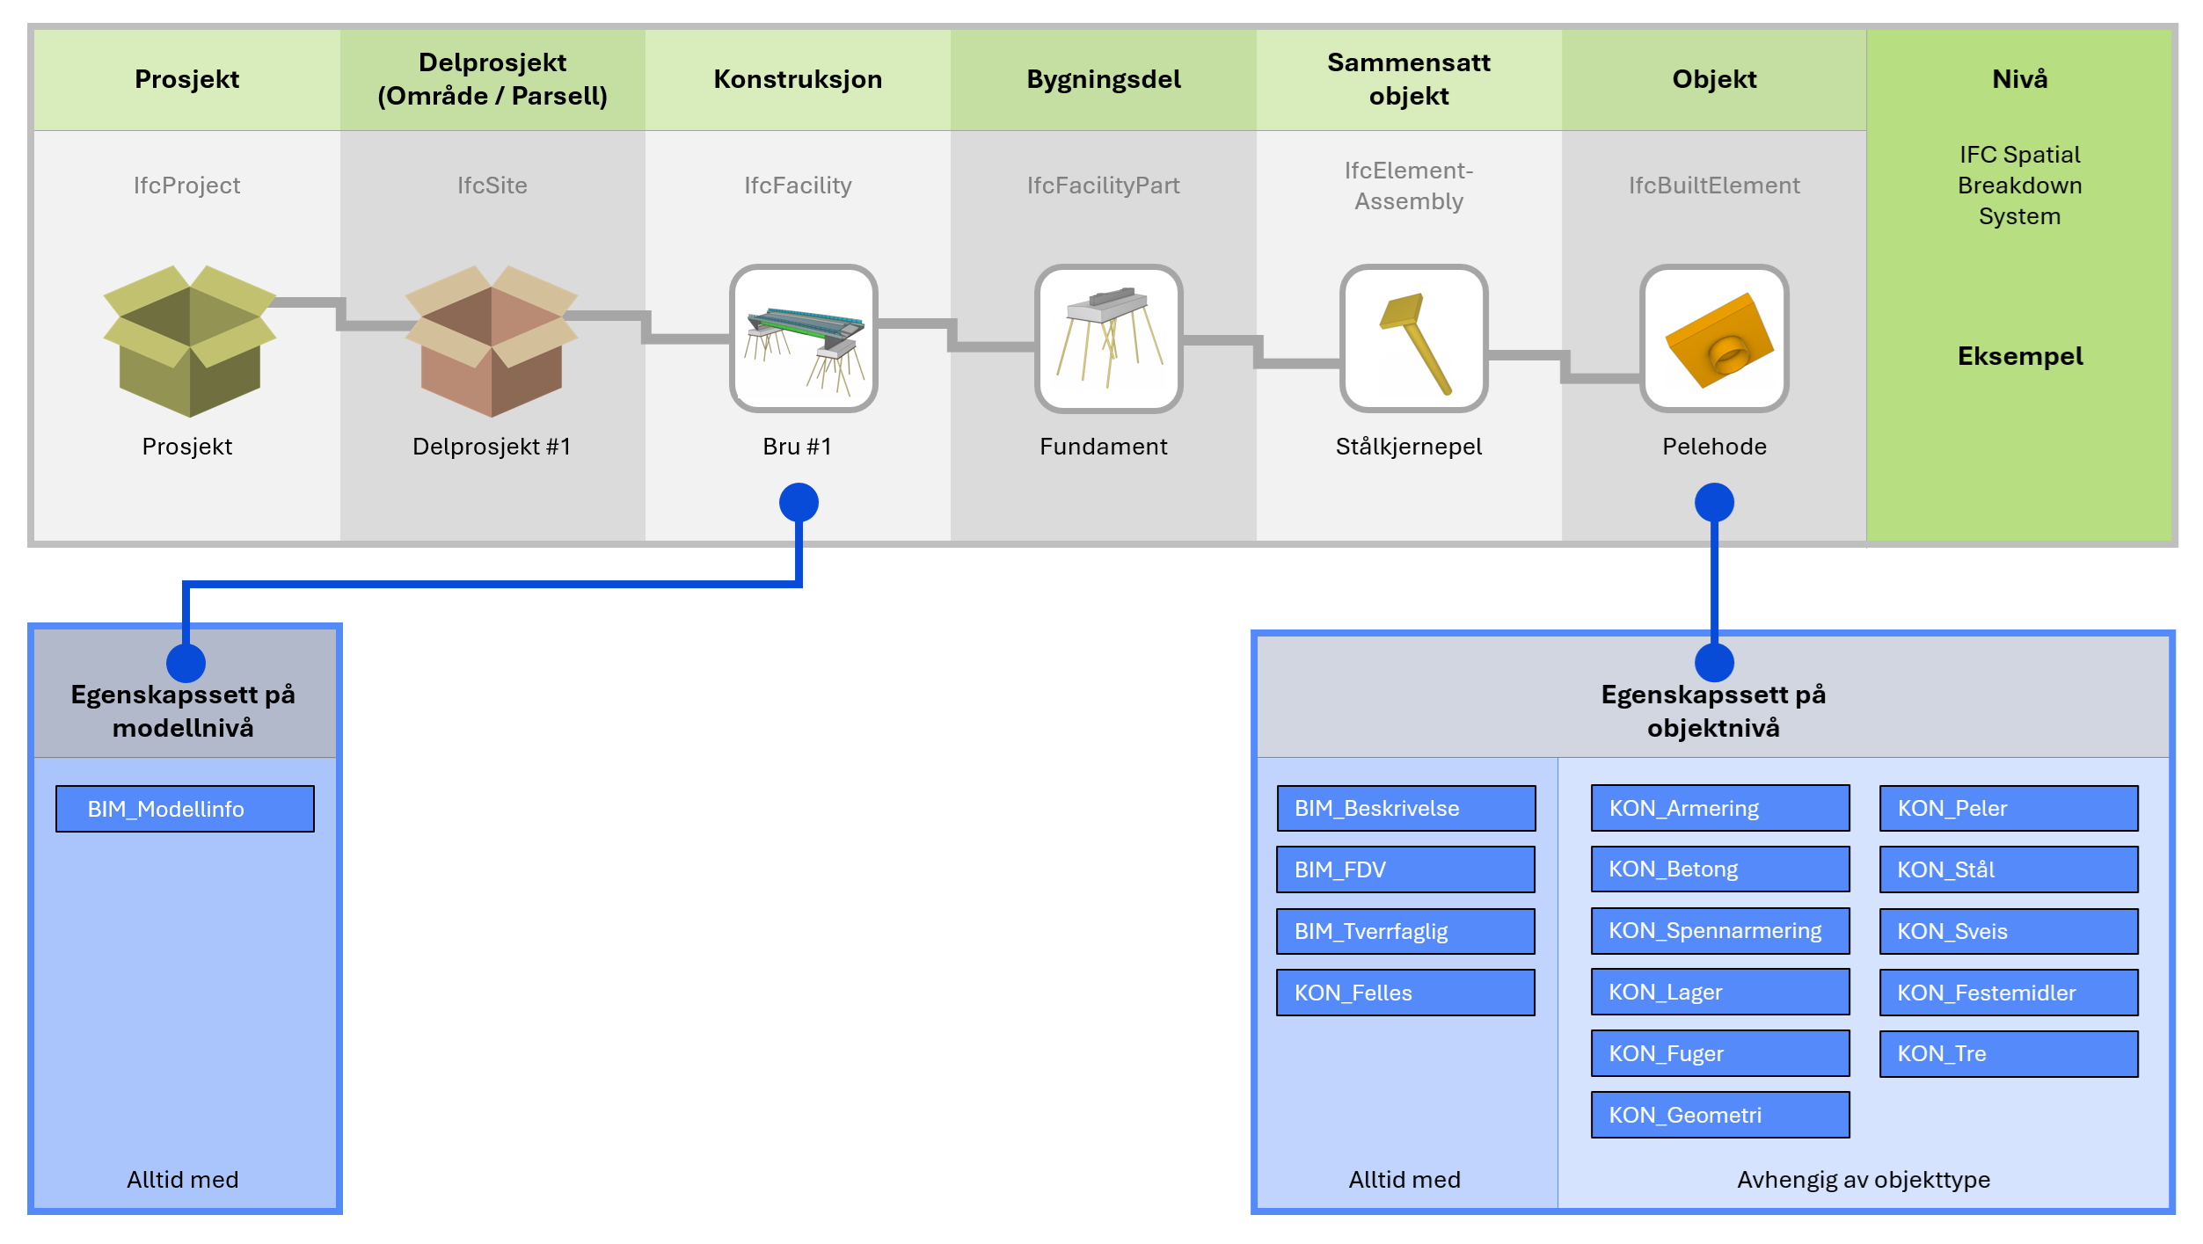
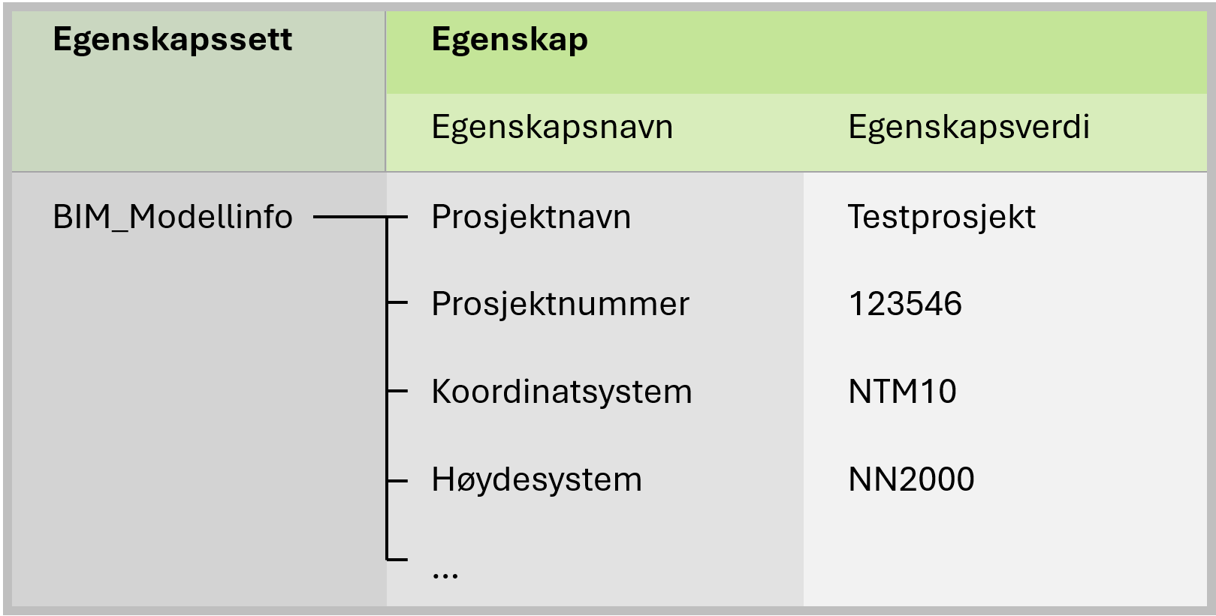

KON_Felles
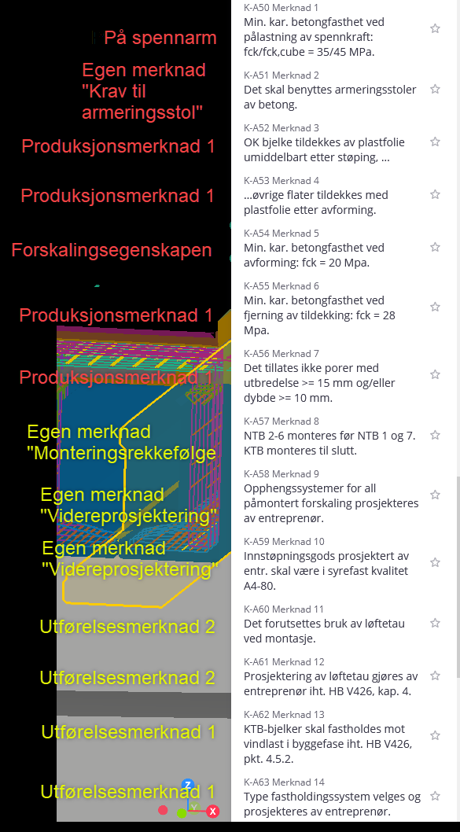
KON_Felles
Kommentar | Felles
 | Egenskapsnavn | Datatype | Nivå | Eksempelverdi | Anbefalte verdier | Tillatte verdier | Tillatte verdier (Regex) | Forklaring | Erfaringer | Farge
 | KON.01 - Konstruksjonsnummer | IfcText | Obj | K100 |  | ^K\d{3,4}$ |  | Konstruksjonsnummer (K-nummer) slik prosjektet har definert det. Svært sentral referanse gjennom prosjektering og bygging, etter overlevering til byggherre overtar Byggverksnummer som viktigste referanse. Duplikat av egenskap "MOD.52 - Konstruksjonsnummer" i BIM_Modellinfo. |  | Grønn
 | KON.02 - Konstruksjonsnavn | IfcText | Obj | Hov bru |  | ^.*$ |  | Konstruksjonsnavn slik prosjektet har definert det. Satt av plassen til egenskapen, men ser ikke for oss at den blir brukt ofte. Duplikat av egenskap "MOD.53 - Konstruksjonsnavn" i BIM_Modellinfo. |  | Grå
 | KON.03 - Akse | IfcText | Obj | 01 | Løpenummer: 01, 02, 03, … | ^.*$ |  | Aktuell bruakse for objektet. For overbygning defineres et naturlig system for den aktuelle konstruksjonen. |  | Grønn
 | KON.10 - Konstruksjonsinndeling | IfcText | Obj | Underbygning / Tårn | Grunnarbeider, Kulvert, Underbygning, Overbygning, Overbygning (stål), Overbygning (betong), Etterarbeid, m.fl. | ^.*$ |  | Grupperingsegenskap for objekttype. Dette er det høyeste nivået og er mornivå til Konstruksjonsdel. Verdiene gir en grov arbeidsplanlegging for utførende. |  | Grønn
 | KON.11 - Konstruksjonsdel | IfcText | Obj | Fundament / Rigel | Bunnplate, Kantbjelke, Fylling, Rekkverk, Kulvertvegg, Fuktbeskyttelse [fylle ut felles liste?] | ^.*$ |  | Grupperingsegenskap for objekttype. Dette er et mellom-nivået og er datternivå av Konstruksjonsinndeling og mornivå til Elementgruppering. Verdiene kan sammenlignes med tittelfeltet på en tegning, og reflekterer normalt et naturlig steg for utførende under bygging. |  | Grønn
 | KON.12 - Elementgruppering | IfcText | Obj | Spennarmering | Armering, peler, spennarmering, boltegruppe | ^.*$ |  | Grupperingsegenskap for objekttype. En samling av elementnavn som naturlig hører sammen, f.eks. produkter som bestilles som ett produkt, men som er modellert med flere objekter for å synliggjøre krav til delkomponenter i produktet. |  | Grå
 | KON.13 - Elementnavn | IfcText | Obj | Fundament / Bjelke | Forslag i egen liste | ^.*$ |  | Grupperingsegenskap for objekttype, og objektets navn. Dette er det laveste nivået av grupperingsegenskaper. En svært sentral egenskap for navigasjon og filtrering i konstruksjonsmodeller. Klassifserer objektet ut fra objektets funksjon. |  | Grønn
 | KON.20 - Produksjonsenhet | IfcText | Obj | PLD-1002 |  | ^.*$ |  | Grupperingsegenskap for utførelsesrekkefølge. Dette er det høyeste nivået for utførelsesrekkfefølge og vil normalt reflektere arbeidsoperasjoner på byggeplass, f.eks. byggingen av et plasstøpt fundament. Alle objekter som skal bygges i en produksjonsenhet (f.eks. i en støpeetappe) skal markeres med lik verdi. Mornivå til Sammenstillingsnr, der dette er nødvendig. |  | Grønn
 | KON.21 - Sammenstillingsnr | IfcText | Obj | SB-1023 |  | b |  | Grupperingsegenskap for utførelsesrekkefølge. Dette er et mellom-nivå for utførelsesrekkfefølge og vil normalt reflektere samling av komponenter på fabrikk, f.eks. sammenstilling av et fagverk. Mornivå til Komponentnr. Kommer til anvendelse ved prefabrikkasjon |  | Grå
 | KON.22 - Komponentnr | IfcText | Obj | DSB-1002 |  | ^.*$ |  | Grupperingsegenskap for utførelsesrekkefølge. Dette er laveste nivå for utførelsesrekkfefølge og vil normalt reflektere enkeltkomponenter ("single part") til sammenstilling på fabrikk, f.eks. et hulprofil til en diagonal i et fagverk. Datternivå av Sammenstillingsnr. |  | Grå
 | KON.30 - Plasseringsprioritet | IfcText | Obj | 2 - Viker for 1 | 1 - Aldri flyttes, 2 - Viker for 1, 3 - Lavest prioritet | ^(1 - Aldri flyttes|2 - Viker for 1|3 - Lavest prioritet)$ |  | Plasseringsprioritet som kan benyttes der finjustering modellering for å unngå kollisjoner blir unødig tidkrevende. Typiske verdier er 1 for spennarmering, boltegrupper og sluk, 2 for slakkarmering og 3 for jordings- og nivelleringsbolter. |  | Grønn
 | KON.31 - Plasseringsmerknad | IfcText | Obj | Maks to jern kan kappes dersom konflikt med sluk |  | ^.*$ |  | Merknad for å presisere løsning og utfylle "Plasseringsprioritet" |  | Grønn
 | KON.40 - Materialtype | IfcText | Obj | Betong | Iht materialliste | ^.*$ |  | Gruppering av materialtyper. |  | Grønn
 | KON.41 - Materialspesifikasjon | IfcText | Obj | B35 SV-Standard | Iht materialliste | ^.*$ |  | Presis materialspesifikasjon for materiale. |  | Grønn
 | KON.42 - Overflatebehandling | IfcText | Obj | Antigrafittibehandling |  | ^.*$ |  | Krav til overflatebehandling av objektet, relevant for alle materialtyper. |  | Grå
 | KON.43 - Profilnavn | IfcText | Obj | HEB200 |  | ^.*$ |  | Objektets profil |  | Grå
 | KON.44 - Monteringsrekkefølge | IfcText | Obj | 5 |  | ^.*$ |  | Rekkefølge for å angi montering på byggeplass |  | Grå
 | KON.50 - Videreprosjektering | IfcText | Obj | Opphengssystemer for all påmontert forskaling prosjekteres av entreprenør |  | ^.*$ |  | Merknad for krav til leverandørprosjektering |  | Grå
 | KON.51 - Produksjonsmerknad 1 | IfcText | Obj | Det tillates ikke porer med utbredelse >= 15 mm og/eller dybde >= 10 mm. |  | ^.*$ |  | Merknad for krav til produksjon, typisk til fabriksasjon og verksted |  | Grønn
 | KON.52 - Produksjonsmerknad 2 | IfcText | Obj | OK bjelke tildekkes av plastfolie umiddelbart etter støping, øvrige flater tildekkes etter avforming. |  | ^.*$ |  | Merknad 2 for krav til produksjon, typisk til fabriksasjon og verksted |  | Grå
 | KON.53 - Utførelsesmerknad 1 | IfcText | Obj | KTB-bjelker skal fastholdes mot vindlast I byggefase iht HB V426, pkt. 4.5.2 |  | ^.*$ |  | Merknad for krav til utførelse på byggeplass. |  | Grønn
 | KON.54 - Utførelsesmerknad 2 | IfcText | Obj | Det forutsettes bruk av løftetau ved montasje |  | ^.*$ |  | Merknad 2 for krav til utførelse på byggeplass. |  | Grå
 | KON.55 - Øvrige merknader | IfcText | Obj |  |  | ^.*$ |  | Øvrige merknader som ikke dekkes av innhold i andre egenskaper |  | Grå
 | KON.60 - Produktbeskrivelse | IfcText | Obj | Eksemplverdi? |  | ^.*$ |  | Produktbeskrivelse av objekt, endres og oppdateres gjennom prosjekteringen. Vil typisk starte med en produktnøytral beskrivelse, og oppdateres til valgt produktnavn når det er klart. Særlig relevant for lager, spennarmering, rekkverk osv. |  | Grå
 | KON.61 - Leverandør | IfcText | Obj | Spennteknikk |  | ^.*$ |  | Leverandør på produkt/objekt. For eksempel leverandør av fuge, lager eller spennarmering |  | Grå
 | KON.62 - Produsent | IfcText | Obj | Dywidag |  |  |  |  |  | Grå
 | KON.70 - Supplerende dokument | IfcText | Obj | ./K100_03.pdf |  | ^(?!\/|[a-zA-Z]+:\/\/)(\.{0,2}\/)?([\w\-\.]+\/)*[\w\-\.]+\.\w{1,5}$ |  | Presis dokumentreferanse for ev. supplerede tegning til objektet, dvs. Tegningsnavn |  | Grå
 | KON.71 - Supplerende dokument link | IfcText | Obj | https://dokumenthotell.com/K100_03.pdf |  | ^(https?:\/\/)?([\w\-]+\.)+[\w\-]+(\/[\w\-\.~:\/?#\[\]@!$&'()*+,;=%]*)?$ |  | Klikkbar link til supplerende tegningen på prosjektets dokumenthotell. Link må vedlikeholdes dersom levetid skal ivaretas, men vil uansett gi stor verdi gjennom prosjekterings- og byggefase. |  | Grå
 | KON.72 - Supplerende dokument base64 | IfcText | Obj |  |  | ^(?:[A-Za-z0-9+/]{4})*(?:[A-Za-z0-9+/]{2}==|[A-Za-z0-9+/]{3}=)?$ |  | Base64-koding av supplerende tegning. Koden kan dekodes og gjenopprette komplett pdf gjennom godt etablerte og støttede rutiner. Muliggjør lagring av tegninger direkte i modell. |  | Grå

 | Vi tar en runde på Seksjon ID

 | Endret:
 | En del er blitt grå
 | Lagt til Produsent
 | Endret KON.70-72. Tegning -> dokument

